Locatie Rachelsmolen
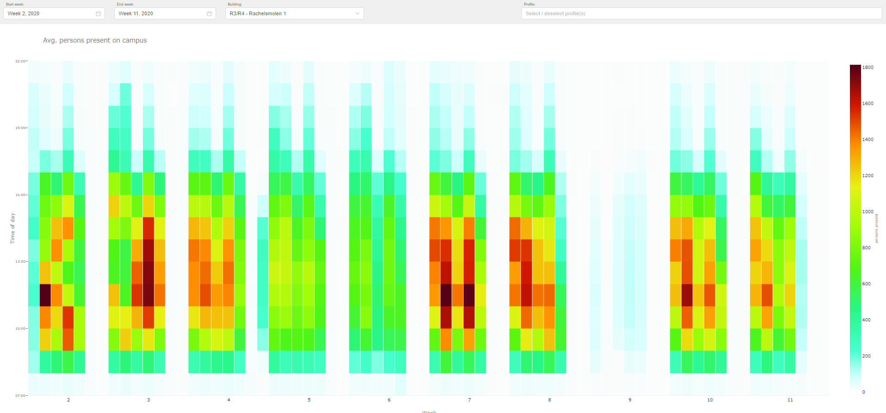
Gebouwen & Gebruikers
Campus | Gebouwcode(s) | Mutaties | Instituten/Diensten | Aantal ingeschreven studenten peildatum 1-10-2019 | Aantal medewerkers peildatum 1-10-2019
Rachelsmolen | R3/R4 |  | Fontys Hogeschool Communicatie | 818 | 167
 |  |  | Fontys Hogeschool Financieel Management | 1159 | 98
 |  |  | Fontys Hogeschool Management, Economie en Recht | 1392 | 92
 |  |  | Fontys Hogeschool Marketing en Management | 1803 | 125
 |  |  | College van Bestuur | 0 | 38
 |  |  | Dienst Marketing en Communicatie | 0 | 66
 | R5 |  | -
 | R10 |  | Fontys Hogeschool ICT | 284 | 3271 | (inclusief studenten TQ Strijp)
 |  |  | Pulsed

 | R11 | vanaf 8-2023
 | R12 | vanaf 8-2023
 | R13 | vanaf 8-2023

Historie aanwezige outlets

B2C
 |  |  |  |  | Kassapassanten 18/19
 |  |  |  | Periode | Koffiecorner R3/R4 | Restaurant R3/R4
 |  |  |  | Sep | 5935 | 12232
 |  |  |  | Okt | 6229 | 13931
 |  |  |  | Nov | 4666 | 10267
 |  |  |  | Dec | 4534 | 10564
 |  |  |  | Jan | 5011 | 12065
 |  |  |  | Feb | 3638 | 9494
 |  |  |  | Mrt | 3376 | 8354
 |  |  |  | Apr | 3482 | 9019
 |  |  |  | Mei | 3482 | 8223
 |  |  |  | Jun | 0 | 2094
 |  |  |  | Jul | 0 | 0
 |  |  |  | Aug | 0 | 0

Gemiddelde besteding 18/19
Koffiecorner R3/R4 | € 1.99
Restaurant R3/R4 | € 3.50

Historie aanwezigen per gebouw (o.b.v. wifi-data)

In onderstaande tabel is weergegeven hoeveel personen er op uurbasis gemiddeld in het betreffende gebouw aanwezig waren. Deze aantallen zijn gebaseerd op anonieme wifi data die Fontys gebruikt en analyseerd om de bezetting van de gebouwen in kaart te brengen. In de legenda aan de rechter zijde zijn de kleuren in relatie tot de corresponderende aantallen voor betreffende gebouw toegevoegd. Deze aantallen dienen ter indicatie. Er kunnen geen rechten aan worden ontleend.

Locatie TuE terrein
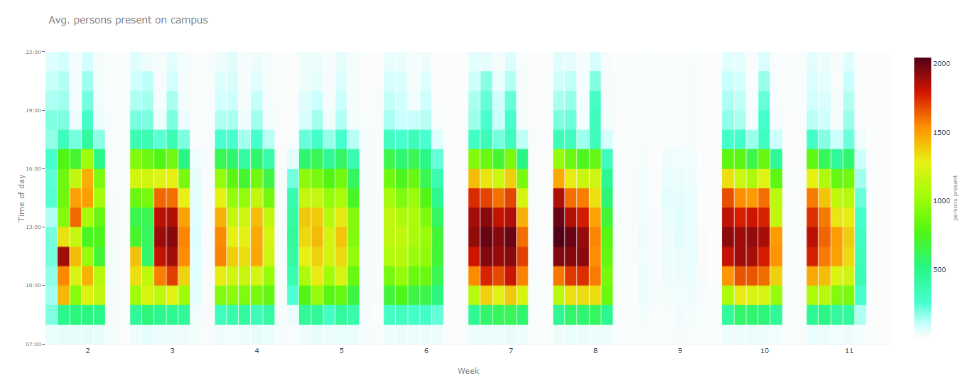
Gebouwen & Gebruikers
Campus | Gebouwcode(s) | Mutaties | Instituten/Diensten | Aantal ingeschreven studenten peildatum 1-10-2019 | Aantal medewerkers peildatum 1-10-2019
Tu/e | S1 | Tot 12-2023 | Dienst Financiën | 0 | 50
 |  |  | Dienst Huisvesting en Facilitaire Zaken | 0 | 50
 |  |  | Dienst IT | 0 | 119
 |  |  | Dienst Personeel en Organisatie | 0 | 65
 |  |  | Dienst Studentenvoorzieningen | 0 | 48
 | S3 | Tot 8-2023 | Fontys Hogeschool Pedagogiek | 615 | 58
 |  |  | Fontys Opleidingscentrum Speciale Onderwijszorg | 126 | 8
 |  |  | Fontys Hogeschool Kind & Educatie | 548 | 60
 | ER |  | Fontys Pedagogisch Technische Hogeschool Eindhoven | 246 | 71
 |  |  | Fontys Hogeschool Toegepaste Natuurwetenschappen | 1066 | 103
 |  |  | Fontys Hogeschool Engineering | 1825 | 224
 |  |  | FH Bedrijfsmanagement Educatie & Techniek | 1452 | 150

Historie aanwezige outlets *

B2C

 |  |  |  |  | Kassapassanten 18/19
 |  |  |  | Periode | S1 | S3
 |  |  |  | Sep | 1491 | 3273
 |  |  |  | Okt | 1578 | 3529
 |  |  |  | Nov | 1096 | 2121
 |  |  |  | Dec | 1768 | 2677
 |  |  |  | Jan | 1902 | 3983
 |  |  |  | Feb | 1797 | 2767
 |  |  |  | Mrt | 1662 | 2933
 |  |  |  | Apr | 1837 | 2929
 |  |  |  | Mei | 1660 | 2697
 |  |  |  | Jun | 1585 | 713
 |  |  |  | Jul | 1632 | 362
 |  |  |  | Aug | 0 | 0
 |  |  |  |  | * Van gebouw ER is geen historie aanwezig

Gemiddelde besteding 18/19
Restaurant S1 | € 2.81
Restaurant S3 | € 2.94

Historie aanwezigen per gebouw (o.b.v. wifi-data)

In onderstaande tabel is weergegeven hoeveel personen er op uurbasis gemiddeld in het betreffende gebouw aanwezig waren. Deze aantallen zijn gebaseerd op anonieme wifi data die Fontys gebruikt en analyseerd om de bezetting van de gebouwen in kaart te brengen. In de legenda aan de rechter zijde zijn de kleuren in relatie tot de corresponderende aantallen voor betreffende gebouw toegevoegd. Deze aantallen dienen ter indicatie. Er kunnen geen rechten aan worden ontleend.

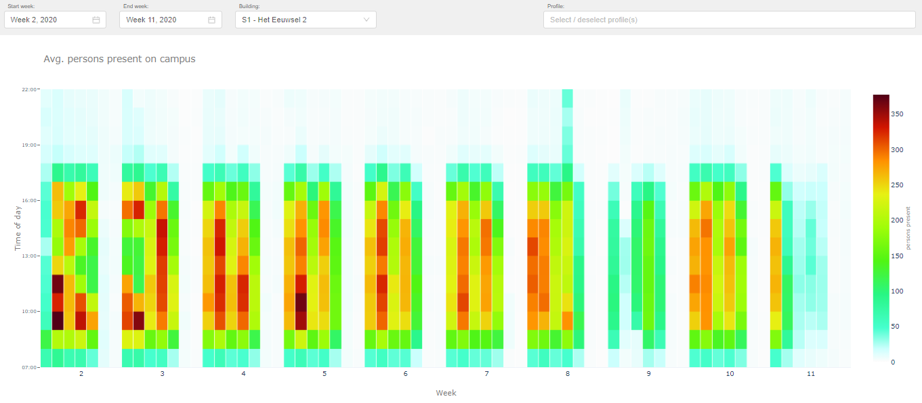

S3
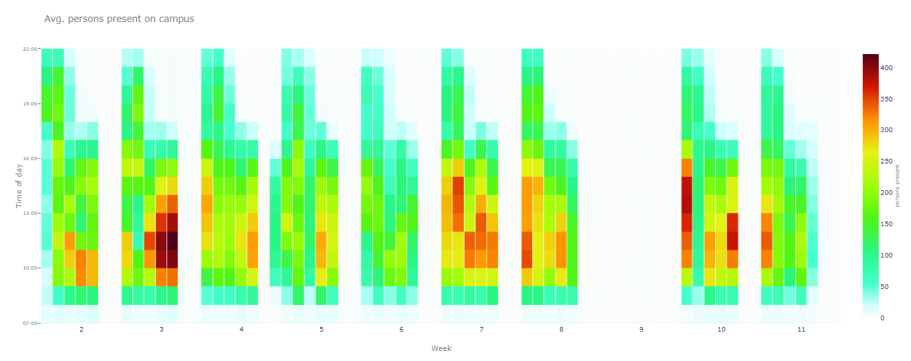

ER

Locatie TF
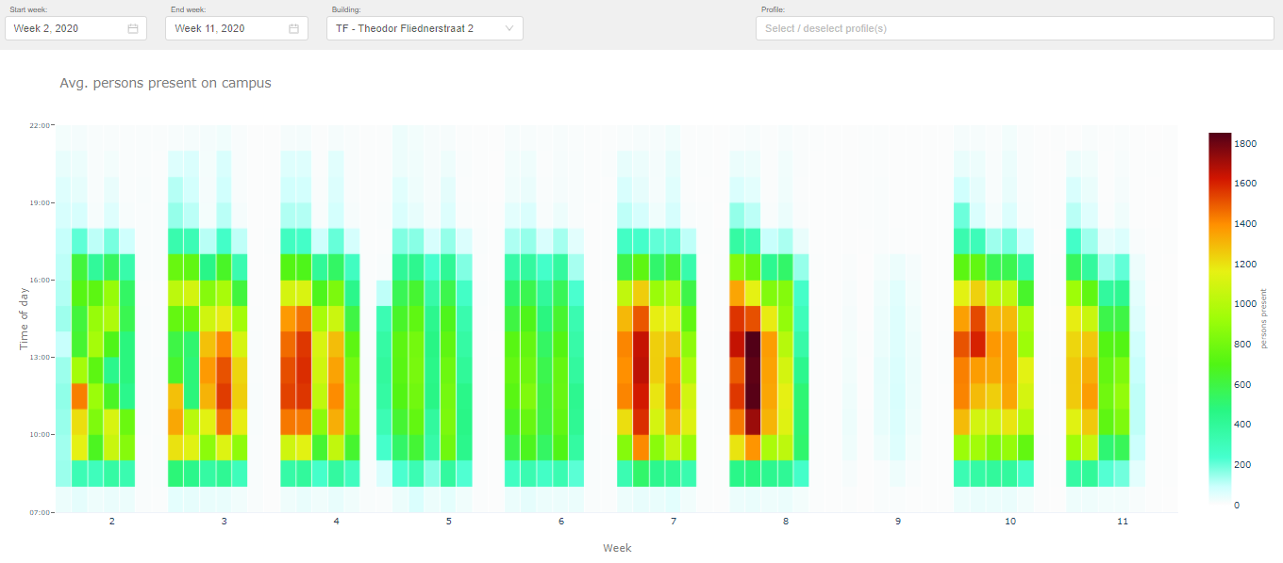
Gebouwen & Gebruikers
Gebouwcode(s) | Mutaties | Instituten/Diensten | Aantal ingeschreven studenten peildatum 1-10-2019 | Aantal medewerkers peildatum 1-10-2019
TF | Tot 8-2023 | Fontys Paramedische Hogeschool | 2452 | 255
 |  | Fontys Hogeschool Mens en Gezondheid | 1714 | 201
 |  | Fontys Hogeschool Social Studies | 1096 | 106
 |  | Dienst Onderwijs en Onderzoek | 0 | 78

Historie aanwezige outlets

B2C Kassapassanten 18/19 TF
 |  |  |  |  | Kassapassanten 18/19
 |  |  |  | Periode | TF
 |  |  |  | Sep | 12879
 |  |  |  | Okt | 13644
 |  |  |  | Nov | 10162
 |  |  |  | Dec | 9474
 |  |  |  | Jan | 13702
 |  |  |  | Feb | 10622
 |  |  |  | Mrt | 7921
 |  |  |  | Apr | 11168
 |  |  |  | Mei | 9297
 |  |  |  | Jun | 1679
 |  |  |  | Jul | 866
 |  |  |  | Aug | 0

Gemiddelde besteding 18/19
Restaurant TF | € 2.81

Historie aanwezigen per gebouw (o.b.v. wifi-data)

In onderstaande tabel is weergegeven hoeveel personen er op uurbasis gemiddeld in het betreffende gebouw aanwezig waren. Deze aantallen zijn gebaseerd op anonieme wifi data die Fontys gebruikt en analyseerd om de bezetting van de gebouwen in kaart te brengen. In de legenda aan de rechter zijde zijn de kleuren in relatie tot de corresponderende aantallen voor betreffende gebouw toegevoegd. Deze aantallen dienen ter indicatie. Er kunnen geen rechten aan worden ontleend.

Locatie EK
Gebouwen & Gebruikers
Gebouwcode(s) | Instituten/Diensten | Aantal ingeschreven studenten peildatum 1-10-2019 | Aantal medewerkers peildatum 1-10-2019
EK | Fontys Sporthogeschool | 148 | 1509

Historie aanwezige outlets

B2C Kassapassanten 18/19 EK
 |  |  |  |  | Kassapassanten 18/19
 |  |  |  | Periode | EK
 |  |  |  | Sep | 4512
 |  |  |  | Okt | 5463
 |  |  |  | Nov | 3578
 |  |  |  | Dec | 3594
 |  |  |  | Jan | 4625
 |  |  |  | Feb | 3213
 |  |  |  | Mrt | 2670
 |  |  |  | Apr | 3622
 |  |  |  | Mei | 3670
 |  |  |  | Jun | 1233
 |  |  |  | Jul | 540
 |  |  |  | Aug | 0

Gemiddelde besteding 18/19
Restaurant EK | € 3.04

Van gebouw EK is geen historie van het aantal werkelijk aanwezigen (via wifi data) beschikbaar.

